CASOS EXITOSOS
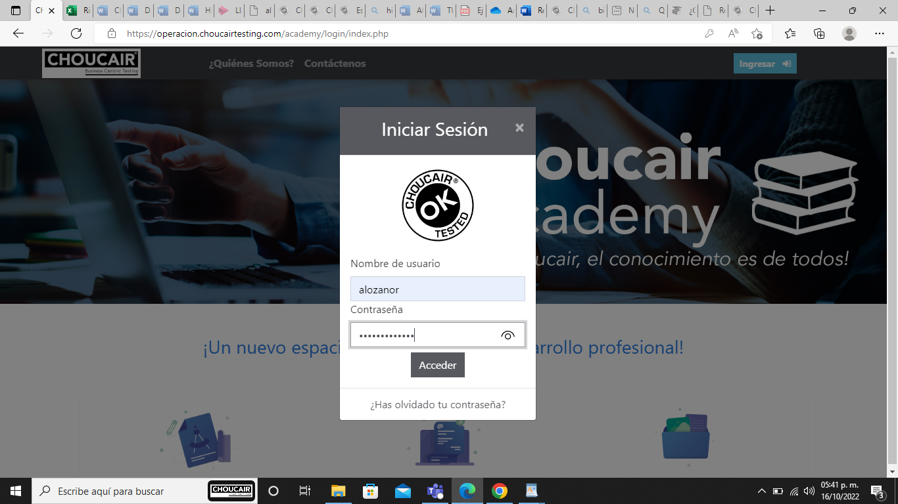
ID | P01
NOBRE | INGRESAR A URL O PAGINA WEB CITADA
ESTADO | COLABORADOR NUEVO
RESPONSABLE | ANDRES FELIPE LOZANO RODRIGUEZ
OBJETIVO | VERIFICAR LA FUNCIONALIDAD E INGRESO A LA WEB
PRECONDICIONES | HABER INGRESADO A “CHOUCAIR ACADEMY”
RUTA O PASO A PASO
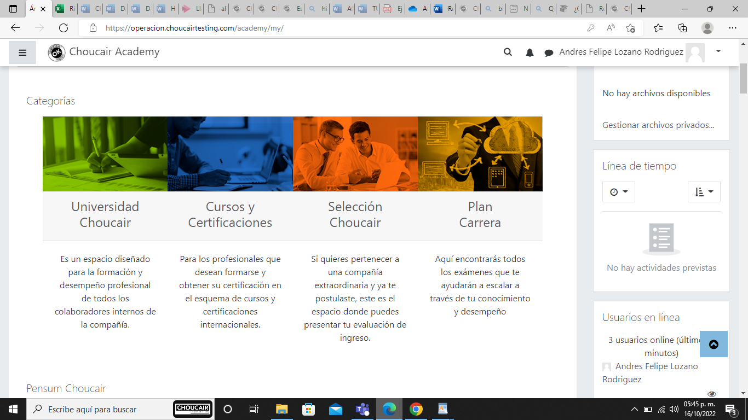
CONSULTAR LA PAGINA WEB
SELECCIONAR LA OPCION INGRESAR
DIGITAR USER Y PASSWORD
RESULTADO ESPERADO | AL INGRESAR EL SISTEMA DEBE MOSTRAR AL COLABORADOR EN SU AMBIENTE LOS ICONOS DE (UNIVERSIDAD CHOUCAIR, CURSOS Y CERTIFICACIONES, SELECCION CHOUCAIR Y PLAN CARRERA)

ID | P02
NOBRE | VALIDAR CURSOS Y CERTIFICACIONES
ESTADO | COLABORADOR NUEVO
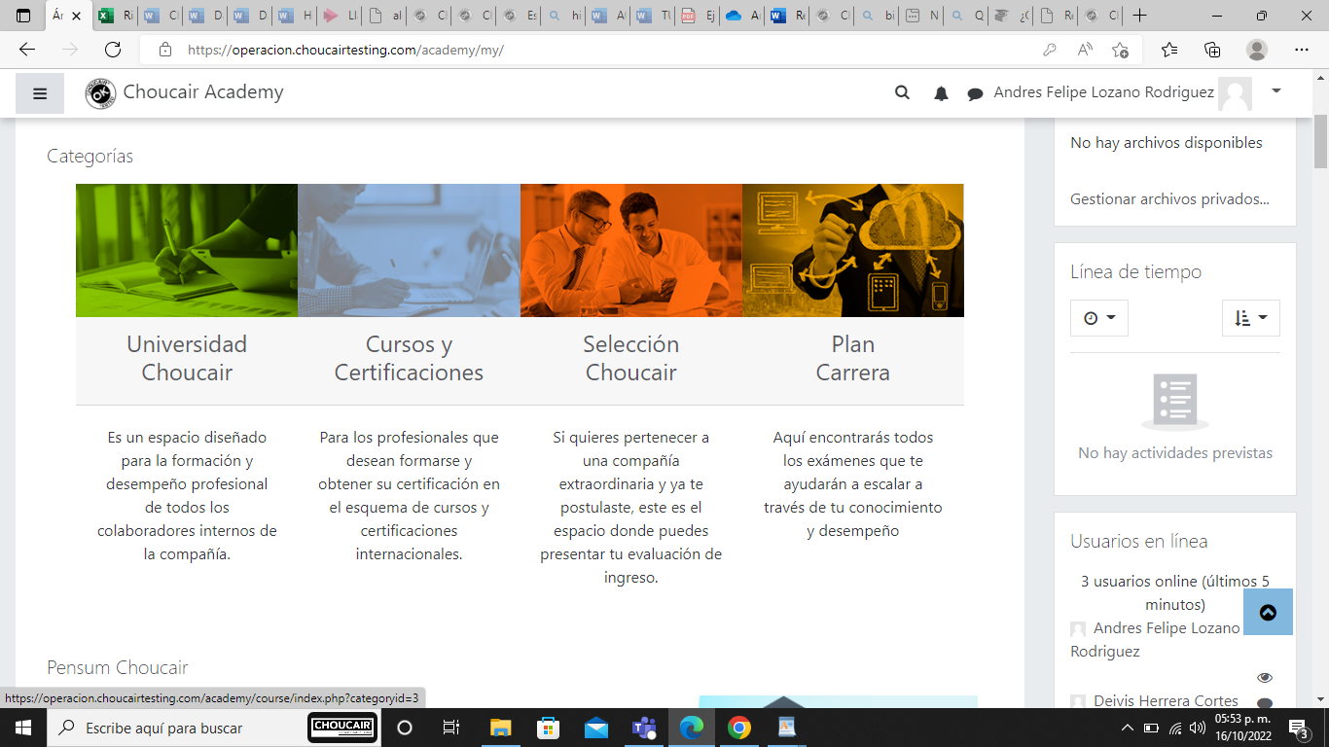
RESPONSABLE | ANDRES FELIPE LOZANO RODRIGUEZ
OBJETIVO | VERIFICAR LA FUNCIONALIDAD E INGRESO A LOS CURSOS DISPONIBLES
PRECONDICIONES | HABER INGRESADO A “CHOUCAIR ACADEMY”
RUTA O PASO A PASO
CONSULTAR LA PAGINA WEB
SELECCIONAR LA OPCION INGRESAR
DIGITAR USER Y PASSWORD
POSICIONAR CURSOR EN CURSOS Y CERTIFICACIONES
SELECCIONAR Y VALIDAR CURSOS EXISTENTES O DISPONIBLES
RESULTADO ESPERADO | AL INGRESAR EL SISTEMA DEBE MOSTRAR AL COLABORADOR EN SU AMBIENTE LOS ICONOS DE (UNIVERSIDAD CHOUCAIR, CURSOS Y CERTIFICACIONES, SELECCION CHOUCAIR Y PLAN CARRERA) DEBERA PODER SITUARSE Y SELECCIONAR LOS CURSOS EXISTENTES Y A SU VES MOSTRAR EL CONTENIDO

 |  | 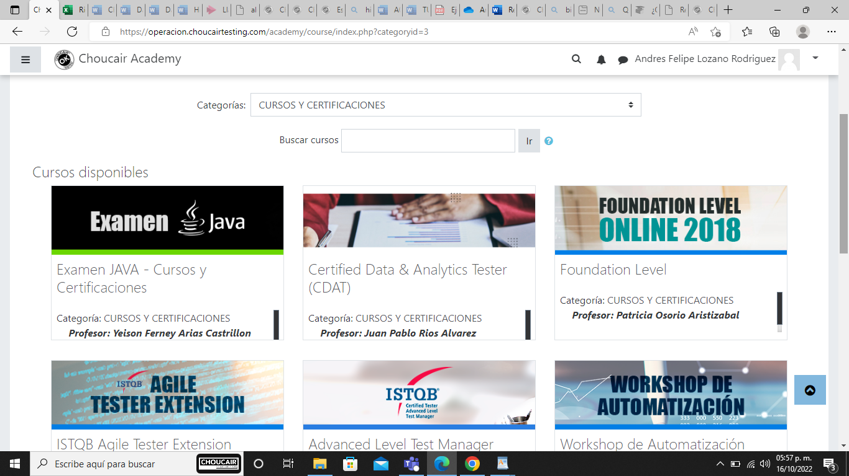

ID | P03
NOBRE | SELECCIONAR UNO DE LOS CURSOS Y CERTIFICACIONES DISPONIBLES
ESTADO | COLABORADOR NUEVO
RESPONSABLE | ANDRES FELIPE LOZANO RODRIGUEZ
OBJETIVO | VERIFICAR LA FUNCIONALIDAD Y SELECCION A LOS CUSRSOS DISPONIBLES PARA MATRICULARSE
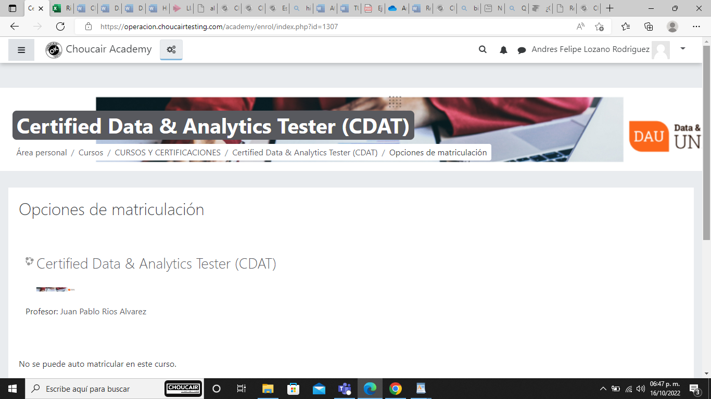
PRECONDICIONES | HABER INGRESADO A “CHOUCAIR ACADEMY”
RUTA O PASO A PASO
CONSULTAR LA PAGINA WEB
SELECCIONAR LA OPCION INGRESAR
DIGITAR USER Y PASSWORD
POSICIONAR CURSOR EN CURSOS Y CERTIFICACIONES
SELECCIONAR Y VALIDAR CURSOS EXISTENTES O DISPONIBLES
SELECCIONAR CURSO DESEADO Y MATRICULARSE
RESULTADO ESPERADO | AL INGRESAR A LOS CURASOS Y CERTIFICACIONES EL SISTEMA DEBERA DEJAR VALIDAR EL CURSO DESEADO Y MATRICULARSE PARA SU REALIZACION

CASOS NO EXITOSOS
ID | P01
NOBRE | INGRESAR DEJANDO EL CAMPO DE CONTRASEÑA EN BLACO
ESTADO | COLABORADOR NUEVO
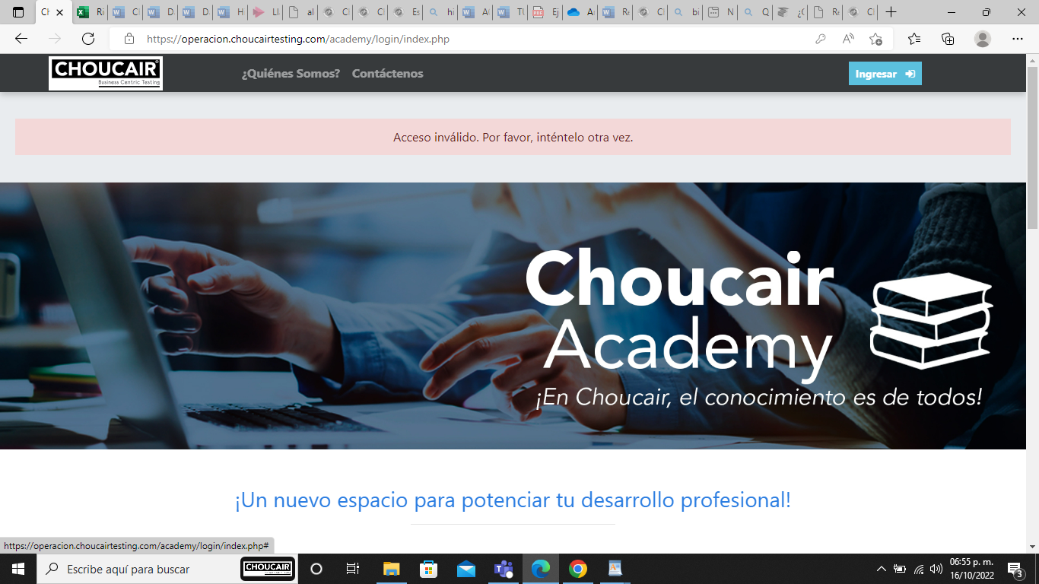
RESPONSABLE | ANDRES FELIPE LOZANO RODRIGUEZ
OBJETIVO | INGRESAR A LA PLATAFORMA WEB
PRECONDICIONES | HABER INGRESADO A “CHOUCAIR ACADEMY”
RUTA O PASO A PASO
CONSULTAR LA PAGINA WEB
SELECCIONAR LA OPCION INGRESAR
DIGITAR USER
DEJAR CAMPO DE CONTRASEÑA EN BLANCO
RESULTADO ESPERADO | EL SISTEMA NO DEBE PRMITIR EL INGRESO, SE OBSERVARA EL AVISO DE ACCESO INVALIDO

ID | P02
NOBRE | SELECCIONAR UNO DE LOS CUROS DISPONIBLES Y MATRICULARSE
ESTADO | COLABORADOR NUEVO
RESPONSABLE | ANDRES FELIPE LOZANO RODRIGUEZ
OBJETIVO | VERIFICAR LA FUNCIONALIDAD DE MATRICULA EN LOS DISPONIBLES PARA REALIZAR CURSO
PRECONDICIONES | HABER INGRESADO A “CHOUCAIR ACADEMY”
RUTA O PASO A PASO
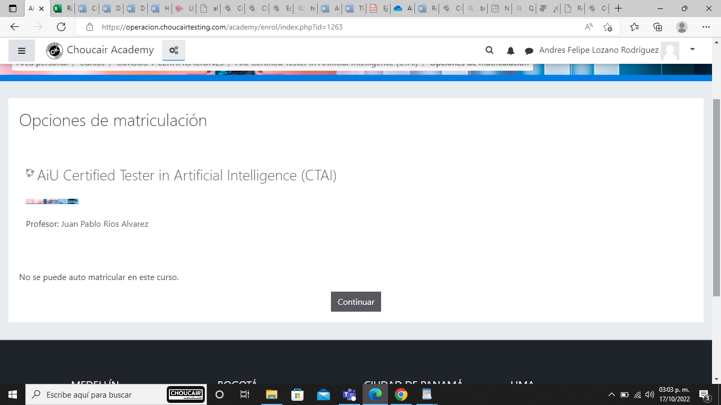
CONSULTAR LA PAGINA WEB
SELECCIONAR LA OPCION INGRESAR
DIGITAR USER Y PASSWORD
POSICIONAR CURSOR EN CURSOS Y CERTIFICACIONES
SELECCIONAR Y VALIDAR CURSOS EXISTENTES O DISPONIBLES
SELECCIONAR CURSO DESEADO Y MATRICULARSE
RESULTADO ESPERADO | NO SALE BOTON DE MATRICULARSE, ENTREGA INFORMACION DE QUE NO SE PUEDE AUTO AUTOMATRICULAR EN ESTE CURSO

ID | P03
NOBRE | ELEGIR ICONO DE SELECCION CHOUCAIR
ESTADO | COLABORADOR NUEVO
RESPONSABLE | ANDRES FELIPE LOZANO RODRIGUEZ
OBJETIVO | VERIFICAR LA FUNCIONALIDAD Y SELECCION CHOUCAIR
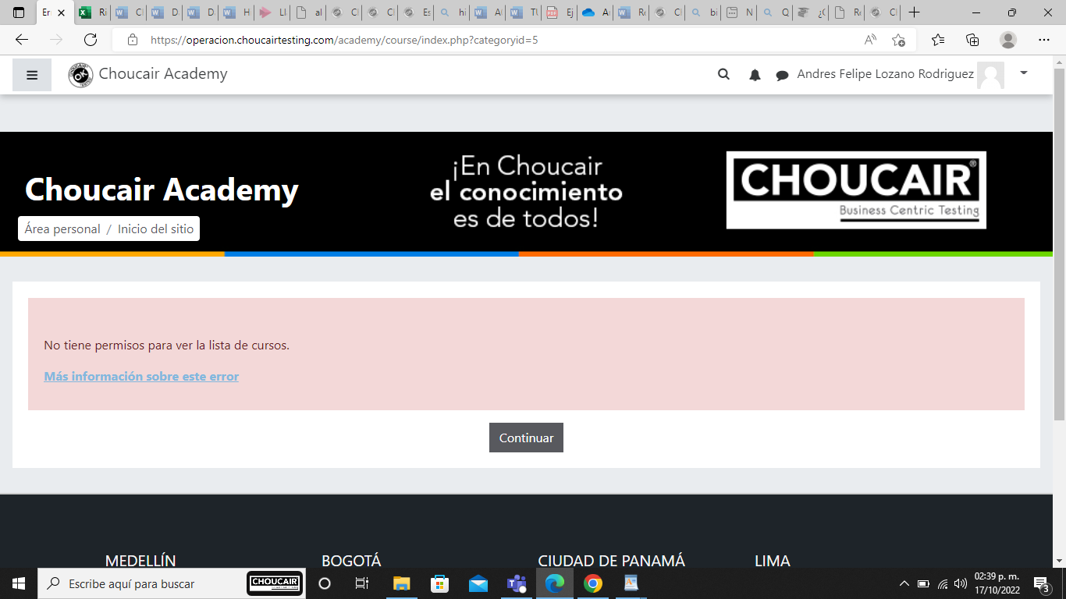
PRECONDICIONES | HABER INGRESADO A “CHOUCAIR ACADEMY”
RUTA O PASO A PASO
CONSULTAR LA PAGINA WEB
SELECCIONAR LA OPCION INGRESAR
DIGITAR USER Y PASSWORD
POSICIONAR CURSOR EN SELECCION CHOUCAIR
DAR CLICK EN SELLECION CHOUCAIR
RESULTADO ESPERADO | EL SITEMA DEBE INDICAR QUE NO SE TIENE PERMISOS PARA VER EL LISTADO DE CURSOS

